2021_02_data
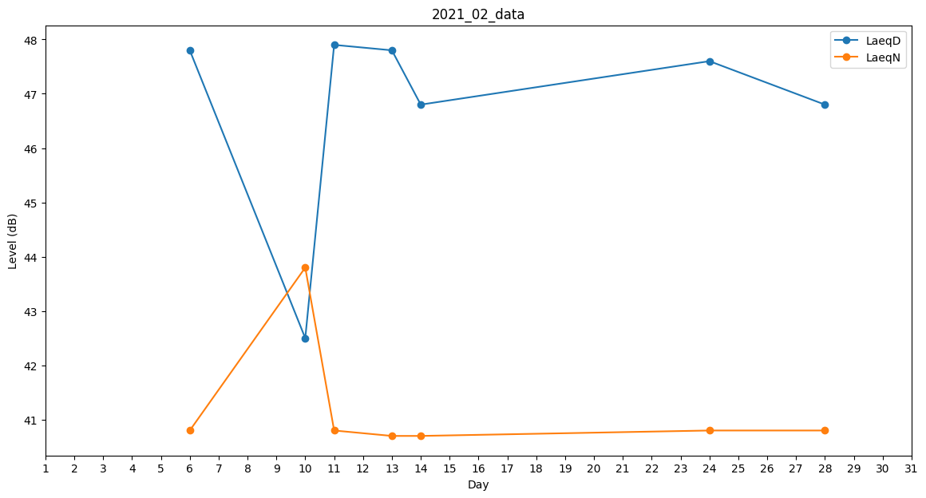
Day | LaeqD | LaeqN
1 | 42.2 | 0
2 | 37.4 | 0
3 | 42.5 | 0
4 | 45.6 | 0
5 | 48.1 | 0
6 | 47.8 | 40.8
7 | 0 | 0
8 | 0 | 0
9 | 39 | 0
10 | 42.5 | 43.8
11 | 47.9 | 40.8
12 | 44.7 | 0
13 | 47.8 | 40.7
14 | 46.8 | 40.7
15 | 43.9 | 0
16 | 0 | 0
17 | 0 | 0
18 | 41.1 | 0
19 | 47.7 | 0
20 | 42.5 | 0
21 | 0 | 0
22 | 35.6 | 0
23 | 0 | 40.8
24 | 47.6 | 40.8
25 | 49 | 0
26 | 49.3 | 0
27 | 46.8 | 0
28 | 46.8 | 40.8

